Hoja 1
FECHA |  | LEVANTAMIENTO DE NECESIDADES PLAZA DE CAYZEDO
ORGANISMO | REQUERIMIENTO | FOTO DE INICIO | DESCRIPCIÓN | TIEMPO DE ENTREGA | PRESUPUESTO APROXIMADO | FUENTE DE FINANCIÓN | OBSERVACIONES
Secretaría de Turismo | Loseta táctil | 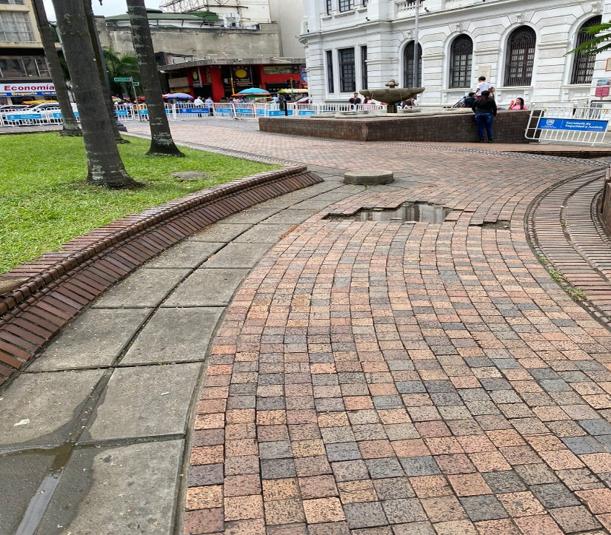 | Para la secretaría de Turismo en el marco del desarrollo del turismo accesible y nuestra ruta cultural, histórica y patrimonial, la cual enmarca esta plaza, requerimos se nos sea implementada esta loseta táctil para desarrollar esta ruta a personas que tengan condición de discapacidad, actualmente la loseta esta implementada en todo el boulevar y llega hasta la calle 12 |  |  | Secretaría de Infraestructura | Para el desarrollo de este proyecto se requiere la intervención de la secretaría de infraestructura, organismo que dará los recursos
Secretaría de Turismo | Señaletica | 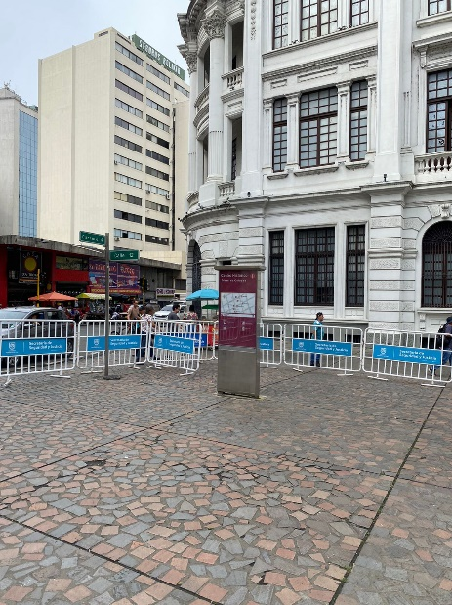 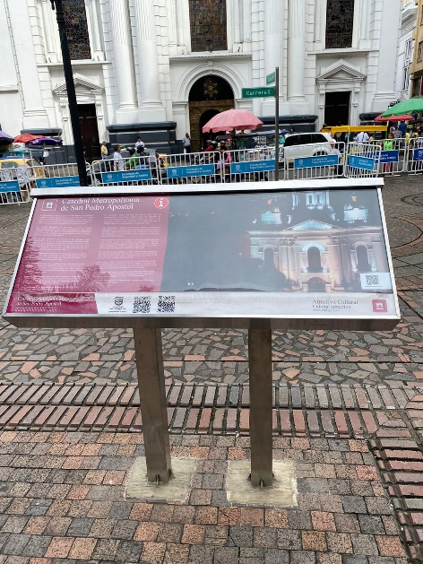 | Actualmente la secretaría de Turismo cuenta con 4 señaleticas en la plaza de Cayzedo 1 Mogado, programado para mantenimiento 1 Panel horizontal 2 Placas historicas, estan para restauración |  |  | Secretaría de Turismo | Responsable Secretaría de turismo

